履歴書テンプレート
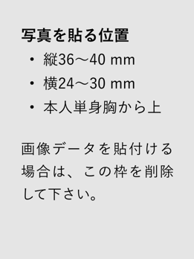
履歴書
 |  |  | 年 月 日現在 |  |  | 年 | 月 | 学歴・職歴（項目別にまとめて記入）
フリガナ |  |  |  | 男 ・ 女
氏名

生年月日 | 年 月 日 （満 歳）
フリガナ |  |  |  |  | TEL.
現住所 〒 - |  |  |  |  | 携帯.
 |  |  |  |  | E-mail.
 |  |  |  |  |  | 年 | 月 | 免許・資格
フリガナ
連絡先 〒 - （現住所以外に連絡を必要とする場合のみ記入） |  |  |  |  | 連絡先電話
方

年 | 月 | 学歴・職歴（項目別にまとめて記入）

 |  |  |  |  |  | 志望動機・趣味・特技など |  |  | 通勤時間
 |  |  |  |  |  |  |  |  | 約 時間 分

 |  |  |  |  |  |  |  |  | 扶養家族（配偶者を除く）
 |  |  |  |  |  |  |  |  | 人

 |  |  |  |  |  |  |  |  | 配偶者
 |  |  |  |  |  |  |  |  | 有 ・ 無

 |  |  |  |  |  |  |  |  | 配偶者の扶養義務
 |  |  |  |  |  |  |  |  | 有 ・ 無

 |  |  |  |  |  | 本人希望記入欄（特に給料、職種、勤務時間、勤務地、その他についての希望などがあれば記入）

